Sheet1
15 プライマリーバランス 当初予算額の推移
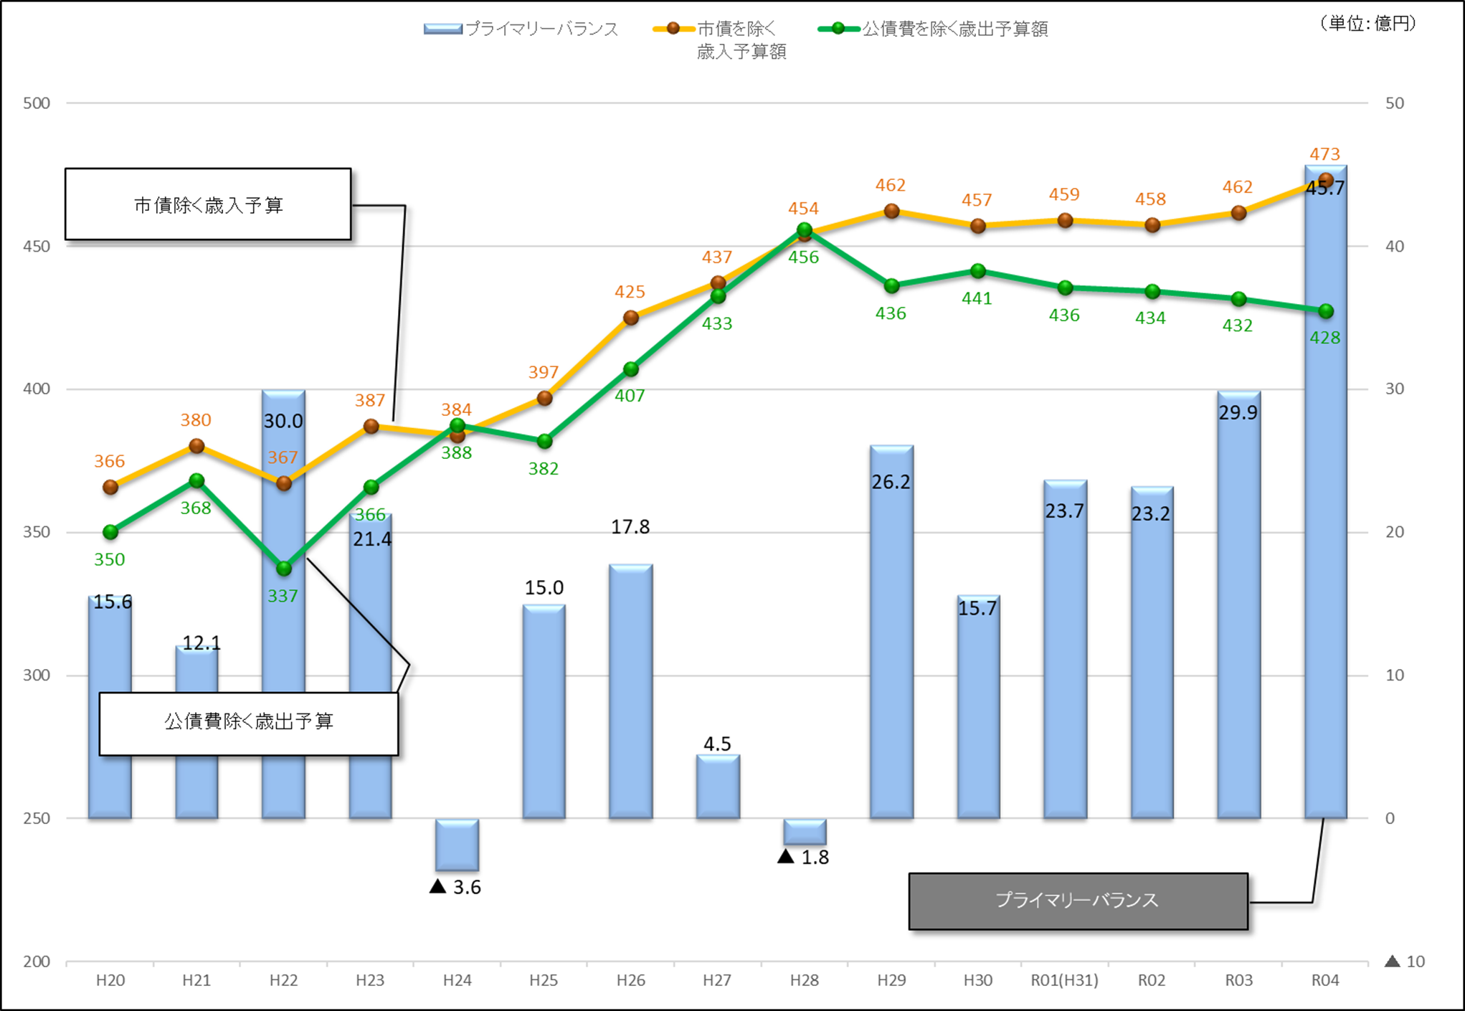

 | (単位:百万円)

プライマリーバランスとは、公債費を除く歳出予算額が、市債（新規発行）収入を除いた歳入でまかなえているかを示 す基礎的財政収支のことで、これがプラスであれば財政の中長期的な持続可能性を保つことができるとされており、財政 の健全化を示す指標の一つとなります。

